2月17日議事録_01
議事録

 |  |  | ※参加有無用ボタン左クリック
 | ▽議題 |  |  |  | 参加有無
 | ①レンダリングパイプラインをなににするか ②草案に使う案を決定する
 |  |  | 1 | 仙頭 | ○
 |  |  | 2 | 君島 | ○
 | ▽議事録担当者 |  | 3 | 柳澤 | ○
 | 澤田 |  | 4 | 安藤 | ○
 |  |  | 5 | 澤田 | ○
 | ▽議事録概要(※簡潔に！) |  | 6 | 山口 | ○
 | Unityのレンダリングパイプラインを決める 事前に考えた案を精査、深堀して草案に使う案を決める |  | 7 | 古市 | ○
 |  |  | 8 | 中村 | ✕
 |  |  | 9 | 桝田 | ✕
 | ▽議事録 |  | 10 | 酒井 | ✕
 | 内容 | 発言者
 | レンダリングパイプラインをどれにするか。（参考サイトを提示） | 柳沢 | 画面全体表示
 |  |  | Windows + Alt + v -> u |  |  | ×
 | URPでよさそう | 一同 | 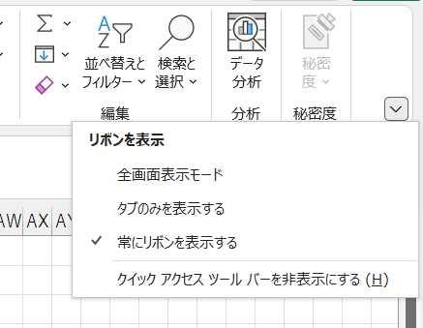
 | URPで決定

 | 本題 草案に使う案を決定する
 | ガムマスターについて
 | 納豆のゲームが他班にあり、ガムと被らないか | 仙頭
 | ガムだけの特徴をださないと
 | ガムの感触とは
 | なんだもいけそう | 柳沢
 | 縮む | 君島
 | アクションとしてはありがち | 仙頭
 | 王道の選択肢としてもっとくのはあり |  | 1ページだけをブックで保存
 |  |  | 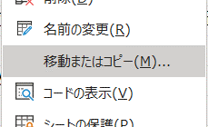
 | 凧のゲームについて
 | プレイヤーが飛ぶというよりは凧と一緒にアクションをする | 仙頭
 | どう感触をだすのか | 安藤
 | 空を飛ぶふわふわ感 | 仙頭
 | 風の抵抗 | 君島
 | 考案者の古市君はなにを考えたか | 仙頭
 | 凧になってゴールを目指す | 古市
 | 仙頭君の案の方が良さそう
 | 凧になったりならなかったり | 君島
 | アクションとしてはいいが、感触としては微妙 | 仙頭

 | 隕石落として遺産を壊すゲームについて
 | 壊すのが感触を出しやすそう | 安藤
 | SASUKE？の最終ステージのように鉄球を落とす
 | 落として破壊するのが楽しそう
 | 投げて終わりになりそうだから、もっと操作の出来るほうがよさそう | 仙頭
 | テトリスみたいにおとす | 山口
 | 隕石を操作できるように | 君島

 | 油絵具の案よくない？ | 安藤
 | 油絵具といったら重ね塗り。塗ったり削ったり | 君島
 | 塗って足場を作って渡る。渡った後に絵具を削って壊す。→
 | →追いかけてくる敵が落ちる

 | ステージ開始時に絵具でステージが段々と構成されるのを見て→ | 安藤
 | →削る場所を覚えて攻略法を考える。
 | キャンバスはボコボコだからその時点で完成
 | アートスタイルが審査員にうけそう | 君島
 | 色をランダムに置いたらどうか | 柳沢
 | ステージをランダム生成にする
 | ランダムにしたらステージが進んだ時に難易度がまばらにならないか | 仙頭
 | 色に属性をつける。赤は炎。緑は草。隣接していると燃え移る | 君島
 | 厚みならブレンダーの機能でなんとかなるかも | 柳澤
 | 具体的にこういうステージというのが欲しい | 仙頭
 | 白と青で風を作って上に飛ぶ | 安藤

 | 君島君の案を説明してほしい | 仙頭
 | 感触をこれでもかってくらいに出したかった | 君島
 | 感触自体をキャラとして作ると理解していた | 安藤
 | 敵の聴覚や視覚を奪うのかと思っていた | 仙頭
 | プレイヤーに感触を伝えづらい

 | 3日でプロトタイプを作るとしたらどう取り組むのか | 仙頭
 | 二人一組はどうか | 柳沢

 | ガムマスターになろうぜは文面だけだと具体的になにかわかりづらい | 柳沢
 | 草案にどう書くのか
 | ガムは膨らませるだけにして、他の食べ物を用意して切り替える | 安藤
 | 食べ物の食感で考えるのはどうか | 君島
 | 今出てる案だとガムである必要性がない | 安藤
 | なにかを口にしてガムにする。鉄を食べてガムにしたら磁石にくっつく。 | 君島
 | 諦めた方がいいかも。案が膨らまない。 | 仙頭

 | いったんガムから離れる | 一同

 | もっと「●●やろうぜ」をたくさん出した方がいいのでは | 安藤
 | 案だしをするなら「●●を●●して●●するアソビ」で考えた方がいい | 柳沢
 | 具体的すぎると発展性に欠けそう | 仙頭
 | 新しくブレストチャンネルを作ったらどうか | 安藤

 | ガム自体は感触も出てるし案として悪くはないが、必要性はない

 | 18日金曜にもう一度ブレストをしよう | 一同
 | 解散
 | ▽入力日 セル内で Ctrl ＋ ; で本日の日付入力
 | 2022-02-17

